Gauss-Seidel
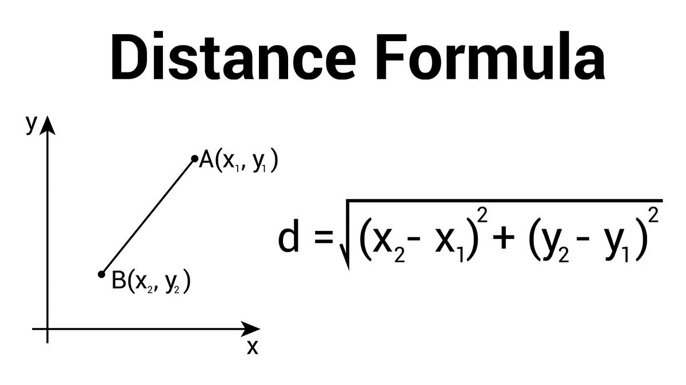
Gauss-Seidel Method |  |  |  |  |  | Rumus untuk mendapatkan value terbaru

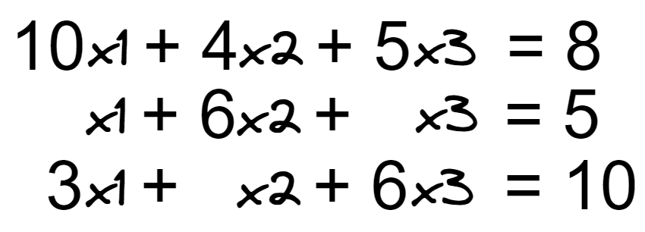 |  |  |  |  |  | x1 | =>

 |  |  |  |  |  | x2 | =>

 |  |  |  |  |  | x3 | =>

 |  | Inisialisasi | Iterasi 0 | Iterasi 1 | Iterasi 2 | Iterasi 3 | Iterasi 4 | Iterasi N

 | x1 | 0

 | x2 | 0

 | x3 | 0

